Explications
 | LISEZ-MOI

 | Ce fichier calcule par tranches de 15 minutes les enseignements et indique en pourcentage le quota atteint pour chaque matière par rapport aux I.O. (en tenant compte des récréations de 15 minutes).
 | - Les Onglets de couleur verte : EDT_C2 et EDT_C3 permettent d'élaborer respectivement des emplois du temps pour le cycle 2 et pour le cycle 3. Ces 2 feuilles sont protégées pour éviter de faire des erreurs.
 | - Les Onglets de couleur orange : EDT_C2_m et EDT_C3_m sont modifiables afin de fusionner des cellules et de préciser Les matières de chaque discipline. Ces Onglets recopient ce que vous avez indiqué dans Les Onglets précédents.
 | * ATTENTION il faudra travailler sur une copie des onglets oranges!
 | COMMENT TRAVAILLER ?

 | 1 )Renseignez les matières dans l'onglet vert correspondant à votre cycle d'enseignement.
 | Il suffit de choisir une matière dans la liste proposée pour un 1/4 d'heure. Un code couleur est appliqué pour chaque matière.
 | Précisions :

début :
fin : |  |  | On a Indiqué ici EPS pour la tranche commençant à 8:30 (horaire situé au-dessus) et finissant à 8:45 (horaire de la cellule).

 | Pour dupliquer des cellules adjacentes : utilisez ctrl + clic et étirez la zone verticalement ou horizontalement.

 | Utilisez "suppr" pour effacer le contenu d'une cellule,
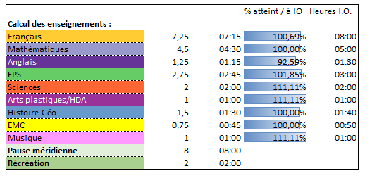

 | Le calcul et la progression s'affiche
 | au fur et à mesure dans cette zone :

 | Pour plus de sécurité par rapport aux formules de ces pages et pour limiter les erreurs ces 2 pages sont protégées.

 | * 2) Pour modifier et compléter votre emploi du temps : Dupliquez l'onglet orange qui a été généré !
 | En effet, travaillez toujours sur une copie de cet onglet : comme ça, en cas d'erreur, vous pourrez revenir en arrière en dupliquant à nouveau l'onglet orange…

 | Pour cela, il suffit de faire un clic droit dans l'onglet orange et sélectionner Déplacer ou copier puis cocher Créer une copie.
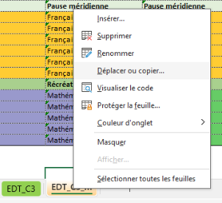

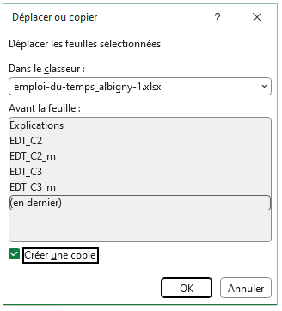

 |  |  |  | Clic droit sur l'onglet orange puis Déplacer ou copier |  |  | Case à cocher

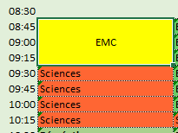
 | 3) Travaillez sur la copie générée précédemment.
 | Vous pouvez maintenant sélectionner les cellules adjacentes d'une même discipline enseignée pour les fusionner.
 | Exemple :

 |  |  |  |  |  |  |  | Cliquez sur OK dans la fenêtre d'alerte :
 |  |  |  | Centrer, justifier le texte si besoin.
 |  |  |  | Si vous n'avez pas à préciser une des matières de la discipline, vous pouvez en rester là en laissant la formule de la cellule.

 | Si vous souhaitez préciser une matière (grammaire, E.D.L. … pour le français ou calcul, géométrie pour les mathématiques) :

 |  | Même étape que précédemment pour fusionner / justifier…

 |  | Puis supprimer la formule de la cellule créée et fusionnée et la remplaçant par la discipline (pour conserver le code des couleurs) puis la matière.

 |  |  |  |  | ex. : | Mathématiques : calcul

 |  |  |  |  |  | Mathématiques : calcul

 |  |  | Ne supprimez pas de lignes !
 |  |  | Si vous vous trompez, pas de panique puisque vous travaillez sur une copie de l'onglet orange,
 |  |  | vous n'avez qu'à recommencez à l'étape 2 en respectant tous les points ci-dessus.

 | 4) Imprimer votre feuille d'emploi du temps

 |  | Complétez les renseignements concernant votre classe dans la ligne 1 avec votre niveau, votre nom… changer l'année scolaire si besoin…

 |  | Pour l'impression assurez-vous d'être en paysage puis, utiliser l'impression avec l'option "Ajuster" pour tout avoir sur une page.

 |  |  |  |  |  |  | Boris PERRODON - 30 août 2025

